履歴書_フォーマット
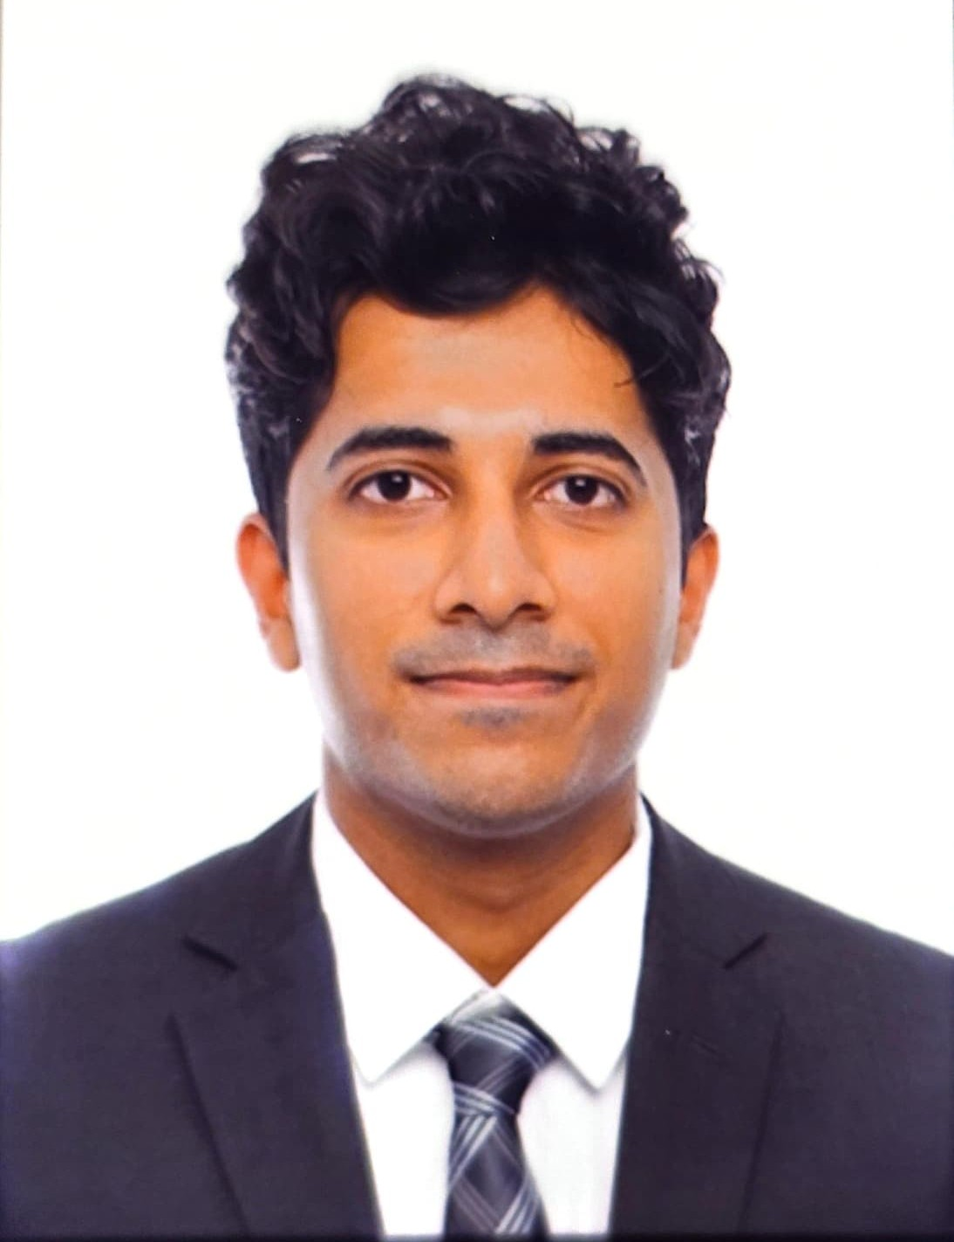
写真をはる位置
写真をはる必要が
ある場合
1．縦 36～40mm
横 24～30mm
2.本人単身胸から上
3.裏面のりづけ
履 歴 書
 |  |  | 年 月 日現在 |  |  |  | 年 | 月 | 学 歴 ・ 職 歴 （各別にまとめて書く）

ふりがな | あぐらわる てじゃす

氏 名 | AGRAWAL TEJAS

国籍 | インド |  | 生年月日（年齢） | 1997年 10月 05日生（満 28歳） | 性別 | 男

ふりがな | とやまけんたかおかしないめん2-8-53れおぱれすろいあるがーでんないめん111 |  |  |  | 電話
 |  |  |  |  | 8041255955
現住所 | 〒933-0941
 |  |  |  |  | メールアドレス
 | 富山県高岡市内免2-8-53レオパレスロイヤルガーデン内免111 |  |  |  | tejas.agarwal.5@gmail.com

ふりがな |  |  |  |  | 電話
 |  |  |  |  |  |  | 年 | 月 | 免 許 ・ 資 格
連絡先 | 〒 |  | (現住所以外に連絡を希望する場合のみ記入)
 |  |  |  |  | メールアドレス |  | 2021 | 7 | Certificate in Advanced Excel 取得

 |  |  |  |  |  |  | 2022 | 3 | Game Design and Development with Unity 修了

年 | 月 | 学 歴 ・ 職 歴 （各別にまとめて書く） |  |  |  |  | 2025 | 7 | 日本語能力試験(JLPT)N2 合格

 |  | 学歴 |  |  |  |  | 2025 | 9 | 制作ゲーム東京ゲームショウ展示

2018 | 4 | インドTHAKUR COLLEGE大学商学士卒業 |  |  |  |  | 2026 | 4 | 配管技能資格 取得

2021 | 12 | インドAMITY UNIVERSITY大学院商経営学修士卒業

2023 | 7 | 日本語学校東洋言語学院入学

2024 | 3 | 日本語学校東洋言語学院卒業
 |  |  |  |  |  |  | 特技、自己PRなど |  |  | 通勤時間
2024 | 4 | 専門学校東京クールジャパン・アカデミーゲーム総合学科ゲームプログラマー専攻入学 |  |  |  |  | IT分野でのMBAと監査業務で培った「データ分析力・論理的思考力」を持ち、実践的なプログラミング(C#, C++, MySQL, Unity)を習得しました。 さらに、HTML/CSS/JavaScriptを用いて自作のポートフォリオサイトをゼロから構築するなど、Web技術や幅広いIT分野へ挑戦しています。 特定の領域にこだわらず、新しい技術を柔軟に吸収する意欲を持っています。 現在は半導体エンジニアとして精密な環境で責任感を養っており、これらの強みを活かしてIT全般のエンジニア・プログラマーとして貢献したいと考えております。 |  |  | 約 時間 分

2026 | 3 | 専門学校東京クールジャパン・アカデミーゲーム総合学科ゲームプログラマー専攻卒業 |  |  |  |  |  |  |  | 扶養家族（配偶者を除く）
 |  |  |  |  |  |  |  |  |  | 人
 |  | 職歴
 |  |  |  |  |  |  |  |  |  | 配偶者 | 配偶者の扶養義務
2018 | 7 | TODI TULSYAN & CO. (インド・ムンバイ) 入社 (監査・マネジメント業務に従事) |  |  |  |  |  |  |  | 有 ・ 無 | 有 ・ 無

2022 | 11 | 日本への留学のため退職
 |  |  |  |  |  |  | 本人希望記入欄（特に給料・職種・勤務時間・勤務地・その他についての希望などがあれば記入）
2026 | 4 | アルテンジャパン株式会社入社

 |  | (株式会社SCREENへ配属・半導体装置エンジニアとして従事)

 |  | 現在に至る

 |  | 以上

記入上の注意 | 1 . 鉛筆以外の黒又は青の筆記具で記入。 2 . 数字はアラビア数字で、文字はくずさず正確に書く。 3 . ※印のところは、該当するものを○で囲む。

履歴書_記入例
写真をはる位置
写真をはる必要が
ある場合
1．縦 36～40mm
横 24～30mm
2.本人単身胸から上
3.裏面のりづけ
履 歴 書
 |  |  | 2020年 3月 1日現在 |  |  |  | 年 | 月 | 学 歴 ・ 職 歴 （各別にまとめて書く）

ふりがな | すみす じょん |  |  |  |  |  | 2018 | 12 | 株式会社ニッポンテック 入社

氏 名 | Smith John |  |  |  |  |  |  |  | ITソリューション事業部 プロジェクトマネージャー

 |  |  |  |  |  |  |  |  | 現在に至る

 |  |  |  |  |  |  |  |  | 以上

国籍 | アメリカ合衆国 |  | 生年月日（年齢） | 1985年 1月 1日生（満35歳） | 性別 | 男 ・ 女

ふりがな | とうきょうとちよだくかんだすだちょう |  |  |  | 電話
 |  |  |  |  | 090-0000-0000
現住所 | 〒101-0041
 |  |  |  |  | メールアドレス
 | 東京都千代田区神田須田町2-5 ジータレントアパート301 |  |  |  | gtalent1234@gtalent.jp

ふりがな |  |  |  |  | 電話
 |  |  |  |  |  |  | 年 | 月 | 免 許 ・ 資 格
連絡先 | 〒 |  | (現住所以外に連絡を希望する場合のみ記入)
 |  |  |  |  | メールアドレス |  | 2017 | 4 | JLPT N2試験合格
 | 同上

年 | 月 | 学 歴 ・ 職 歴 （各別にまとめて書く）

 |  | 学歴

2004 | 3 | ニューヨーク州立ニューヨーク高等学校 卒業

2004 | 4 | ワシントン州立ワシントン大学 IT学部 入学

2006 | 4 | 2007年3月まで日本の令和大学に１年間交換留学で日本語を勉強

2008 | 3 | ワシントン州立ワシントン大学 IT学部 卒業
 |  |  |  |  |  |  | 特技、自己PRなど |  |  | 通勤時間
 |  |  |  |  |  |  | フロントエンドからバックエンドまでフルスタックエンジニアとして開発経験、プロジェクトやプロダクトのマネジメント経験までの幅広い経験を御社でも発揮したいと持っております。 2017年4月に日本語N2試験に合格しており、社内のコミュニケーションにおいては日本語は問題ございません。 |  |  | 約 0時間 45分

 |  | 職歴 |  |  |  |  |  |  |  | 扶養家族（配偶者を除く）
 |  |  |  |  |  |  |  |  |  | 3 人
2007 | 4 | Bizmates. Incにシステムエンジニア職のインターンとして入社（2007年6月まで）
 |  |  |  |  |  |  |  |  |  | 配偶者 | 配偶者の扶養義務
2008 | 4 | 株式会社ジータレント 入社 |  |  |  |  |  |  |  | 有 ・ 無 | 有 ・ 無

 |  | タレントソリューション事業部 システムエンジニア職
 |  |  |  |  |  |  | 本人希望記入欄（特に給料・職種・勤務時間・勤務地・その他についての希望などがあれば記入）
2010 | 7 | 新規事業開発部 BizDevチームリーダー
 |  |  |  |  |  |  | 貴社の規定に従います。
2011 | 8 | 一身上の都合により退社

2011 | 9 | BIZGIT Inc, 入社

 |  | オンライン英会話事業部 プロダクトマネージャー職

2016 | 4 | 一身上の都合により退社

2016 | 7 | フリーランスとして複数のシステム開発プロジェクトに携わる

記入上の注意 | 1 . 鉛筆以外の黒又は青の筆記具で記入。 2 . 数字はアラビア数字で、文字はくずさず正確に書く。 3 . ※印のところは、該当するものを○で囲む。

